Forelesningseksempler
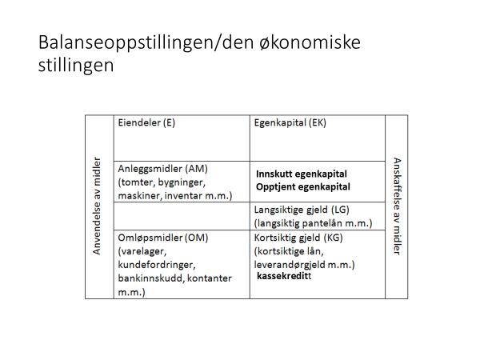
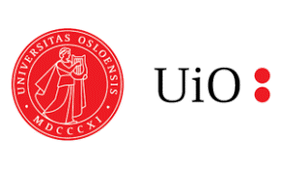

Eiendeler |  | Egenkapital + Gjeld
AM |  | Egenkapital
Inventar | 150,000 | Innskutt egenkapital | 130,000
OM
Varelager | 120,000 | Langsiktig gjeld | 90,000
Bankinnskudd | 30,000
 |  | Diverse kortsiktig gjeld | 30,000
 |  | Leverandørgjeld | 50,000
Sum eiendeler | 300,000 | Sum egenkapital/gjeld | 300,000

Balansen til Retro AS viser per 31.12. kr 27 300 000 i eiendeler og kr 10 000 000 i gjeld. Hva er beløpet for bedriftens egenkapital?
Eiendeler |  | Egenkapital + Gjeld

Eiendeler | 27,300,000 | EK | 17,300,000

 |  | Gjeld | 10,000,000

Sum Eiendeler | 27,300,000 | Sum EK og gjeld | 27,300,000

Bogart AS har per 31.12. kr 16 900 000 i omløpsmidler, kr 8 300 000 i kortsiktig gjeld, kr 3 600 000 i langsiktig gjeld og kr 9 200 000 i egenkapital. Hva er beløpet for bedriftens anleggsmidler?
Eiendeler |  | Egenkapital + Gjeld

AM | 4,200,000 | EK | 9,200,000

OM | 16,900,000 | LG | 3,600,000
 |  | KG | 8,300,000

Sum Eiendeler | 21,100,000 | Sum EK og gjeld | 21,100,000

Dromedar AS har per 31.12. en egenkapital på kr 2 400 000, kortsiktig gjeld på kr 3 800 000, langsiktig gjeld på kr 500 000 og anleggsmidler for kr 2 700 000. Hva er beløpet for bedriftens omløpsmidler?
Eiendeler |  | Egenkapital + Gjeld

AM | 2,700,000 | EK | 2,400,000

OM | 4,000,000 | LG | 500,000
 |  | KG | 3,800,000

Sum Eiendeler | 6,700,000 | Sum EK og gjeld | 6,700,000

